Foglio1
Soluzioni PNRR

Azione 1 NEX GENERATION CLASSROOM – SCUOLA PRIMARIA E SECONDARIA – AULA MISTA
Immagine esempio | Codice | Descrizione | Dimensioni | Prezzo unitario | Q.tà | Prezzo IVA esclusa
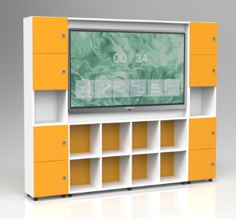 | 7499C65BP | ARMADIO DIGITAL BOARD 65 TIPO A STRUTTURA IN MELAMINICO COLORE BIANCO, ANTINE COLORATE - INSTALLAZIONE MONITOR ESCLUSA | 148,9X8,7X89,7 242X32X202 | 2441.00 | 0 | - €
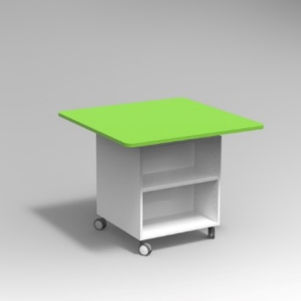 | 7135AR | TAVOLO LAVORO QUADRATO | 100x100x80 | 811.00 | 0 | - €
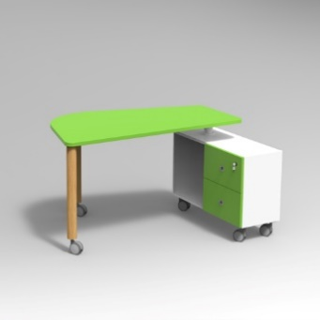 | 7132A1LR | TAVOLO PIEDE LEGNO D.60 CON CONTENITORE DIM. CM 160X71X76H FRONTALE COLORE BIANCO, STRUTTURA COLORE BIANCO, FONDO RETROFINITO BIANCO, PIANO COLORE BIANCO, RAGGIO PIANO 44MM | 160x71x76 | 864.00 | 0 | - €
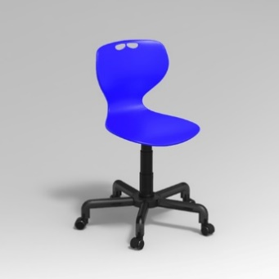 | 5174RPRP9 | SEDIA SU RUOTE ELEVABILE IN ALTEZZA MODELLO ADRIA SCOCCA IN POLIPROPILENE POLIPROPILENE COLORE BLU | 0x0 | 195.00 | 0 | - €
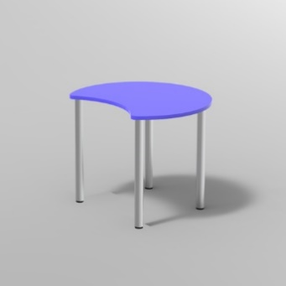 | 1751KN25 | TAVOLO SPICCHIO C/PIEDI DIA.60 IN ACCIAIO PIANO NOBILITATO SP.25 PIANO COLORE BLU BALTICO, GAMBE ACCIAIO COLORE ALLUMINIO, RAGGIO PIANO 44MM, GRADAZIONE 6 H.76CM, CON GOMMINI REGOLABILI | 100x84 | 295.00 | 0 | - €
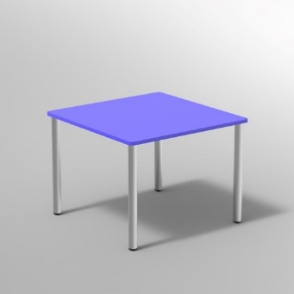 | 1712KN25 | TAVOLO C/PIEDI DIA.60 IN ACCIAIO PIANO NOBILITATO SP.25 PIANO COLORE BLU BALTICO, GAMBE ACCIAIO COLORE ALLUMINIO, RAGGIO PIANO 2MM, GRADAZIONE 6 H.76CM, CON GOMMINI STANDARD | 130x130 | 297.00 | 0 | - €
 | 5030S22F6 | SEDIA SOVRAPPONIBILE SEDUTA E SPALLIERA PORTAZAINO IN FAGGIO TUBO D22 GRADAZIONE 6^ - H 46 CM_x000D_FAGGIO VERNICIATO NATURALE, STRUTTURA METALLICA COLORE ALLUMINIO |  | 53.00 | 0 | - €
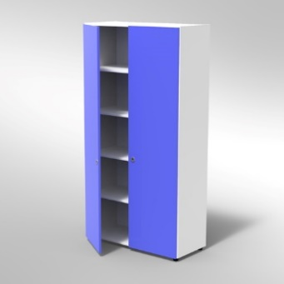 | 4070P | ARMADIO 2 ANTE 4 RIPIANI PIEDI PLASTICA REGOLABILI FRONTALE COLORE BLU BALTICO, STRUTTURA COLORE BIANCO, FONDO STANDARD COL.STRUTTURA, RIPIANI COLORE BIANCO, 1 serratura per anta e maniglia incasso | 104x46x200 | 655.00 | 0 | - €
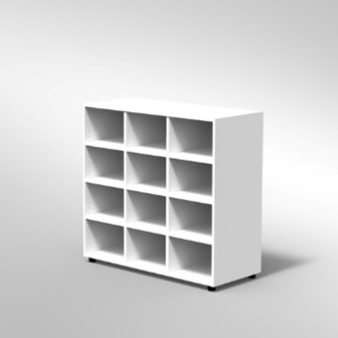 | 4170P | ARMADIO A 12 CASELLE PIEDI PLASTICA REGOLABILI STRUTTURA COLORE BIANCO, FONDO STANDARD COL.STRUTTURA, RIPIANI COLORE BIANCO | 104x44x100 | 414.00 | 0 | - €
 | 4170P | ARMADIO A 12 CASELLE PIEDI PLASTICA REGOLABILI STRUTTURA COLORE BIANCO, FONDO STANDARD COL.STRUTTURA, RIPIANI COLORE BLU | 104x44x100 | 517.00 | 0 | - €
 |  |  |  |  |  | - €
Azione 1 NEX GENERATION CLASSROOM – SCUOLA PRIMARIA – AULA TIPO
Immagine esempio | Codice | Descrizione | Dimensioni | Prezzo unitario | Q.tà | Prezzo IVA esclusa
 | 7499C65BP | ARMADIO DIGITAL BOARD 65 TIPO A STRUTTURA IN MELAMINICO COLORE BIANCO, ANTINE COLORATE - INSTALLAZIONE MONITOR ESCLUSA | 148,9X8,7X89,7 242X32X202 | 2441.00 | 0 | - €
 | 7135AR | TAVOLO LAVORO QUADRATO | 100x100x80 | 811.00 | 0 | - €
 | 7132A1LR | TAVOLO PIEDE LEGNO D.60 CON CONTENITORE DIM. CM 160X71X76H FRONTALE COLORE BIANCO, STRUTTURA COLORE BIANCO, FONDO RETROFINITO BIANCO, PIANO COLORE BIANCO, RAGGIO PIANO 44MM | 160x71x76 | 864.00 | 0 | - €
 | 5174RPRP9 | SEDIA SU RUOTE ELEVABILE IN ALTEZZA MODELLO ADRIA SCOCCA IN POLIPROPILENE POLIPROPILENE COLORE BLU | 0x0 | 195.00 | 0 | - €
 | 1750KN25 | TAVOLO SPICCHIO C/PIEDI DIA.60 IN ACCIAIO PIANO NOBILITATO SP.25 PIANO COLORE BIANCO, GAMBE ACCIAIO COLORE ALLUMINIO, RAGGIO PIANO 44MM, GRADAZIONE 6 H.76CM, CON GOMMINI REGOLABILI | 80x68 | 295.00 | 0 | - €
 | 5030S22F6 | SEDIA SOVRAPPONIBILE SEDUTA E SPALLIERA PORTAZAINO IN FAGGIO TUBO D22 GRADAZIONE 6^ - H.46 CM_x000D_FAGGIO VERNICIATO NATURALE, STRUTTURA METALLICA COLORE ALLUMINIO |  | 53.00 | 0 | - €
 | 4070P | ARMADIO 2 ANTE 4 RIPIANI PIEDI PLASTICA REGOLABILI FRONTALE COLORE BLU BALTICO, STRUTTURA COLORE BIANCO, FONDO STANDARD COL.STRUTTURA, RIPIANI COLORE BIANCO, 1 serratura per anta e maniglia incasso | 104x46x200 | 655.00 | 0 | - €
 | 4170P | ARMADIO A 12 CASELLE PIEDI PLASTICA REGOLABILI STRUTTURA COLORE BIANCO, FONDO STANDARD COL.STRUTTURA, RIPIANI COLORE BIANCO | 104x44x100 | 414.00 | 0 | - €
 | 4170P | ARMADIO A 12 CASELLE PIEDI PLASTICA REGOLABILI STRUTTURA COLORE BIANCO, FONDO STANDARD COL.STRUTTURA, RIPIANI COLORE BLU | 104x44x100 | 517.00 | 0 | - €
 |  |  |  |  |  | - €
Azione 1 NEX GENERATION CLASSROOM – SCUOLA SECONDARIA – AULA TIPO
Immagine esempio | Codice | Descrizione | Dimensioni | Prezzo unitario | Q.tà | Prezzo IVA esclusa
 | 7499C65BP | ARMADIO DIGITAL BOARD 65 TIPO A STRUTTURA IN MELAMINICO COLORE BIANCO, ANTINE COLORATE - INSTALLAZIONE MONITOR ESCLUSA | 148,9X8,7X89,7 242X32X202 | 2441.00 | 0 | - €
 | 7135AR | TAVOLO LAVORO QUADRATO | 100x100x80 | 811.00 | 0 | - €
 | 7132A1LR | TAVOLO PIEDE LEGNO D.60 CON CONTENITORE DIM. CM 160X71X76H FRONTALE COLORE BIANCO, STRUTTURA COLORE BIANCO, FONDO RETROFINITO BIANCO, PIANO COLORE BIANCO, RAGGIO PIANO 44MM | 160x71x76 | 864.00 | 0 | - €
 | 5174RPRP9 | SEDIA SU RUOTE ELEVABILE IN ALTEZZA MODELLO ADRIA SCOCCA IN POLIPROPILENE POLIPROPILENE COLORE BLU | 0x0 | 195.00 | 0 | - €
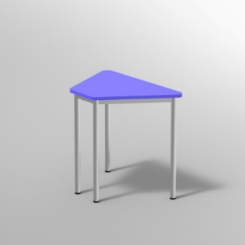 | 1741MN25 | TRAPEZIO STRUTT.FISSA PIANO NOBILITATO SP.25 PIANO COLORE BIANCO, STRUTTURA METALLICA COLORE ALLUMINIO, RAGGIO PIANO 44MM, GRADAZIONE 6 H.76CM, 4 PUNTI DI FISSAGGIO, CON GOMMINI REGOLABILI, TRAVERSE MM 40X20 | 85x52 | 165.00 | 0 | - €
 | 5030S22F6 | SEDIA SOVRAPPONIBILE SEDUTA E SPALLIERA PORTAZAINO IN FAGGIO TUBO D22 GRADAZIONE 6^ - H.76 CM_x000D_FAGGIO VERNICIATO NATURALE, STRUTTURA METALLICA COLORE ALLUMINIO |  | 53.00 | 0 | - €
 | 4070P | ARMADIO 2 ANTE 4 RIPIANI PIEDI PLASTICA REGOLABILI FRONTALE COLORE BLU BALTICO, STRUTTURA COLORE BIANCO, FONDO STANDARD COL.STRUTTURA, RIPIANI COLORE BIANCO, 1 serratura per anta e maniglia incasso | 104x46x200 | 642.40 | 0 | - €
 | 4170P | ARMADIO A 12 CASELLE PIEDI PLASTICA REGOLABILI STRUTTURA COLORE BIANCO, FONDO STANDARD COL.STRUTTURA, RIPIANI COLORE BIANCO | 104x44x100 | 414.00 | 0 | - €
 | 4170P | ARMADIO A 12 CASELLE PIEDI PLASTICA REGOLABILI STRUTTURA COLORE BIANCO, FONDO STANDARD COL.STRUTTURA, RIPIANI COLORE BLU | 104x44x100 | 517.00 | 0 | - €
 |  |  |  |  |  | - €
Azione 1 NEX GENERATION CLASSROOM – SCUOLA PRIMARIA E SECONDARIA – CORRIDOIO E ATRIO
Immagine esempio | Codice | Descrizione | Dimensioni | Prezzo unitario | Q.tà | Prezzo IVA esclusa
 | 4501E4 | LOCKERS 200H,COLORE STRUTTURA BIANCO, FONDO STANDARD, PIEDINI IN PLASTICA, SERRATURA LUCCHETTABILE ANTA E+E+E+E | 36X46X200H | 754.00 | 0 | - €
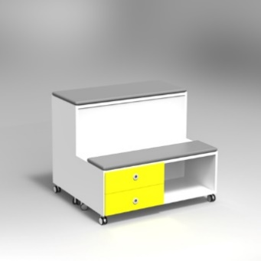 7432AP | 7650BR | COPPIA CASSETTI PER MODULO TRIBUNETTA | 0x0 | 182.00 | 0 | - €
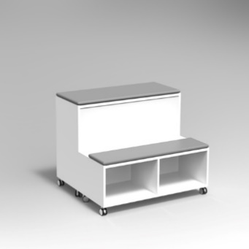 | 7650AR | MODULO TRIBUNETTA CON CUSCINI | 104x88x77 | 636.00 | 0 | - €
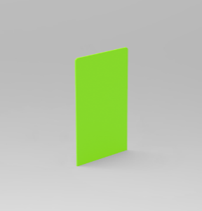 | 7690A15 | PANNELLO A PARETE PER MODULI TRIBUNETTE H CM 150 | 104x2x150 | 190.00 | 0 | - €
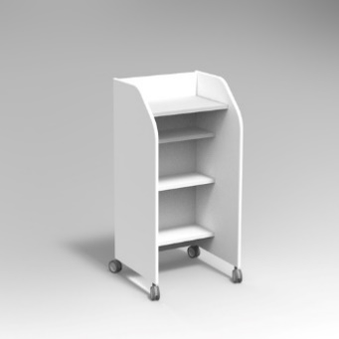 | 7691AR | SCRIVINPIEDI | 50x60x120 | 471.00 | 0 | - €
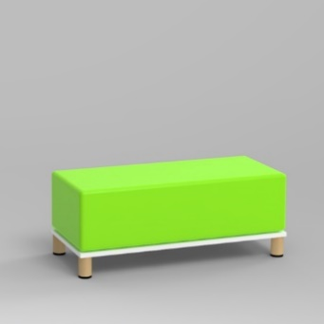 | 7712L | COMPOSIZIONE PER MORBIDO DIRITTO CON PIEDI IN LEGNO BASE COLORE BIANCO, CUSCINO COLORE VERDE MELA | 104x44x40 | 498.00 | 0 | - €
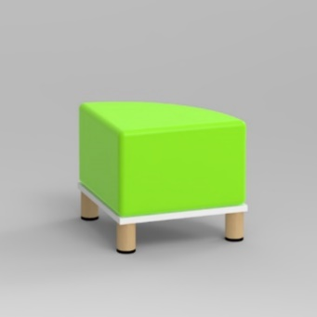 | 7711L | COMPOSIZIONE PER MORBIDO AD ANGOLO CON PIEDI IN LEGNO BASE COLORE BIANCO, CUSCINO COLORE BLU | 44x44x40 | 429.00 | 0 | - €
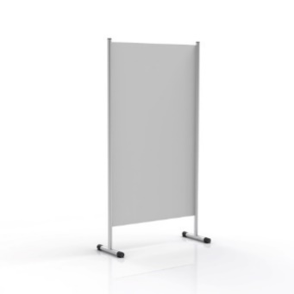 | 7912AL20N | PANNELLO LAMINATO BIANCO - MODULO SINGOLO | 110x70x200 | 475.00 | 0 | - €
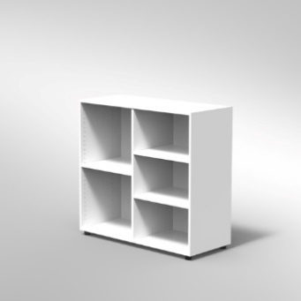 | 4101P | ARMADIO A GIORNO 3 RIPIANI PIEDI PLASTICA REGOLABILI (SZ7404) STRUTTURA COLORE BIANCO, FONDO STANDARD COL.STRUTTURA, RIPIANI COLORE BIANCO | 104x44x100 | 222.00 | 0 | - €
 | 4101P | ARMADIO A GIORNO 3 RIPIANI PIEDI PLASTICA REGOLABILI (SZ7404) STRUTTURA COLORE BIANCO, FONDO STANDARD COL.STRUTTURA, RIPIANI COLORE BLU | 104x44x100 | 278.00 | 0 | - €
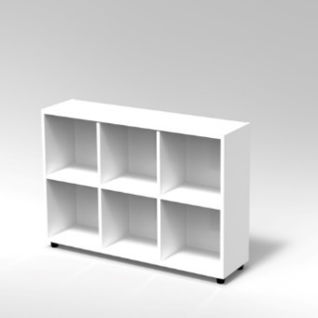 | 7432GP | CUBETTO MODULO 3x2 VANI ORIZZONTALE PIEDI PLASTICA REGOLABILI STRUTTURA COLORE BIANCO RIPIANI COLORE BIANCO | 120x30x82 | 583.00 | 0 | - €
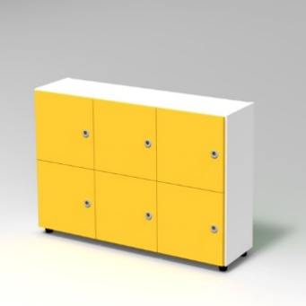 | 7432AP | CUBETTO MODULO 3x2 VANI ORIZZONTALE CON ANTE CON PIEDI PLASTICA REGOLABILI ., FRONTALE COLORE BLU BALTICO, STRUTTURA COLORE BIANCO | 120x32x82 | 737.00 | 0 | - €
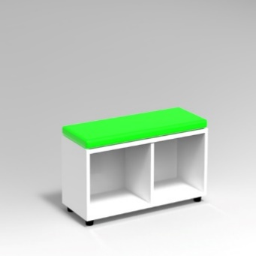 | 7640A2 | MORBIDO PER CUBETTO A 2 VANI ORIZZONTALE | 78x30x4 | 152.00 | 0 | - €
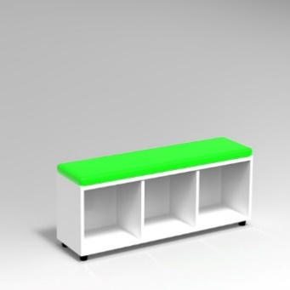 | 7640A3 | MORBIDO PER CUBETTO A 3 VANI ORIZZONTALE | 117x30x4 | 172.00 | 0 | - €
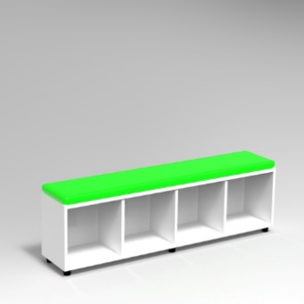 | 7640A4 | MORBIDO PER CUBETTO A 4 VANI ORIZZONTALE | 155x30x4 | 208.00 | 0 | - €
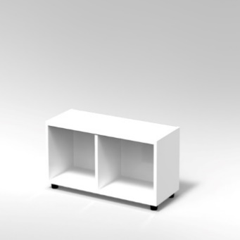 | 7421GP | CUBETTO MODULO 2 VANI ORIZZONTALE PIEDI PLASTICA REGOLABILI STRUTTURA COLORE BIANCO, PIEDINO REGOLABILE | 80x30x44 | 219.00 | 0 | - €
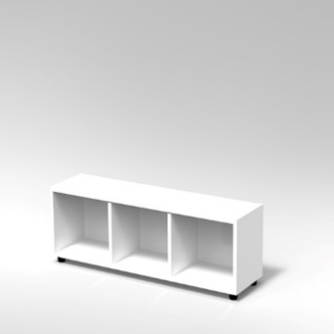 | 7431GP | CUBETTO MODULO 3 VANI ORIZZONTALE PIEDI PLASTICA REGOLABILI STRUTTURA COLORE BIANCO, PIEDINO REGOLABILE | 120x30x44 | 297.00 | 0 | - €
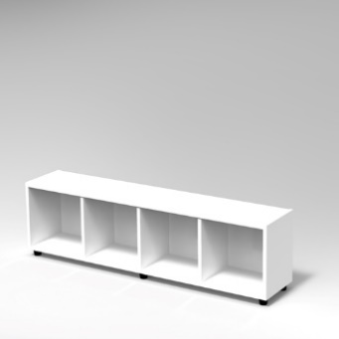 | 7441GP | CUBETTO MODULO 4 VANI ORIZZONTALE PIEDI PLASTICA REGOLABILI STRUTTURA COLORE BIANCO, PIEDINO REGOLABILE | 159x30x44 | 375.00 | 0 | - €
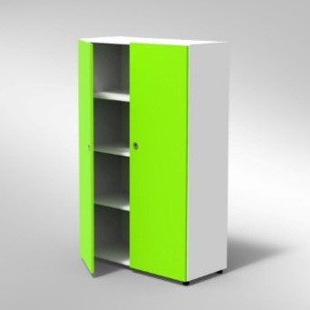 | 4010P | ARMADIO 2 ANTE 3 RIPIANI PIEDI PLASTICA REGOLABILI FRONTALE COLORE BLU BALTICO, STRUTTURA COLORE BIANCO, FONDO STANDARD COL.STRUTTURA, RIPIANI COLORE BIANCO, 1 serratura per anta e maniglia incasso | 104x46x150 | 562.00 | 0 | - €
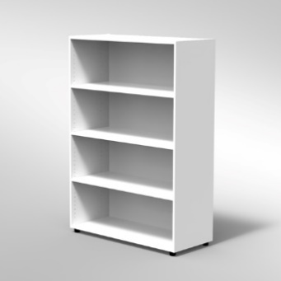 | 4004P | ARMADIO A GIORNO 6 RIPIANI PIEDI PLASTICA REGOLABILI STRUTTURA COLORE BIANCO, FONDO STANDARD COL.STRUTTURA, RIPIANI COLORE BIANCO, PIEDINO REGOLABILE | 104x44x150 | 378.00 | 0 | - €
 | 4004P | ARMADIO A GIORNO 6 RIPIANI PIEDI PLASTICA REGOLABILI STRUTTURA COLORE BIANCO, FONDO STANDARD COL.STRUTTURA, RIPIANI COLORE BIANCO, PIEDINO REGOLABILE | 104x44x150 | 473.00 | 0 | - €
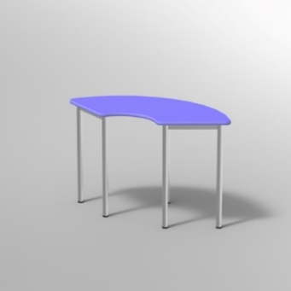 | 1742KN25 | ARCO C/PIEDI DIA.60 IN ACCIAIO PIANO NOBILITATO SP.25 PIANO COLORE BLU BALTICO, GAMBE ACCIAIO COLORE ALLUMINIO, RAGGIO PIANO 44MM, GRADAZIONE 6 H.76CM, CON GOMMINI REGOLABILI | 126x61 | 245.00 | 0 | - €
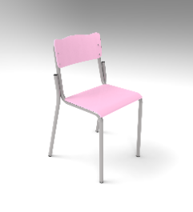 | 1751KN25 | TAVOLO SPICCHIO C/PIEDI DIA.60 IN ACCIAIO PIANO NOBILITATO SP.25 PIANO COLORE BLU BALTICO, GAMBE ACCIAIO COLORE ALLUMINIO, RAGGIO PIANO 44MM, GRADAZIONE 6 H.76CM, CON GOMMINI REGOLABILI | 100x84 | 295.00 | 0 | - €
 | 1741MN25 | TRAPEZIO STRUTT.FISSA PIANO NOBILITATO SP.25 PIANO COLORE BIANCO, STRUTTURA METALLICA COLORE ALLUMINIO, RAGGIO PIANO 44MM, GRADAZIONE 4 H.64CM, 4 PUNTI DI FISSAGGIO, CON GOMMINI REGOLABILI, TRAVERSE MM 40X20 | 85x52 | 165.00 | 0 | - €
 | 5030S22F6 | SEDIA SOVRAPPONIBILE SEDUTA E SPALLIERA PORTAZAINO IN FAGGIO TUBO D22 GRADAZIONE 6^ - H.76 CM_x000D_FAGGIO VERNICIATO NATURALE, STRUTTURA METALLICA COLORE ALLUMINIO |  | 53.00 | 0 | - €
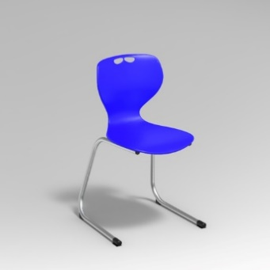 | 5171S28P6 | SEDIA SU SLITTA MODELLO ADRIA SCOCCA IN POLIPROPILENE GRADAZIONE 6^ - H.46 CM POLIPROPILENE COLORE BLU, STRUTTURA METALLICA COLORE ALLUMINIO | 0x0x46 | 154.00 | 0 | - €
 | 5192S28F6 | SEDIA SU SLITTA SCOCCA IN MULTISTRATO DI FAGGIO GRADAZIONE 6^ - H.46 CM FAGGIO VERNICIATO NATURALE, STRUTTURA METALLICA COLORE ALLUMINIO | 0x0x46 | 202.00 | 0 | - €
 | 7132A1LR | TAVOLO PIEDE LEGNO D.60 CON CONTENITORE DIM. CM 160X71X76H FRONTALE COLORE BIANCO, STRUTTURA COLORE BIANCO, FONDO RETROFINITO BIANCO, PIANO COLORE BIANCO, RAGGIO PIANO 44MM | 160x71x76 | 864.00 | 0 | - €
 | 5174RPRP9 | SEDIA SU RUOTE ELEVABILE IN ALTEZZA MODELLO ADRIA SCOCCA IN POLIPROPILENE POLIPROPILENE COLORE BLU | 0x0 | 195.00 | 0 | - €
 |  |  |  |  |  | - €
Azione 2 NEX GENERATION LABS – SCUOLA SECONDARIA – DISCIPLINE TECNOLOGICHE
Immagine esempio | Codice | Descrizione | Dimensioni | Prezzo unitario | Q.tà | Prezzo IVA esclusa
 | 7499C65BP | ARMADIO DIGITAL BOARD 65 TIPO A STRUTTURA IN MELAMINICO COLORE BIANCO, ANTINE COLORATE - INSTALLAZIONE MONITOR ESCLUSA | 148,9X8,7X89,7 242X32X202 | 2441.00 | 0 | - €
 | 7135AR | TAVOLO LAVORO QUADRATO | 100x100x80 | 811.00 | 0 | - €
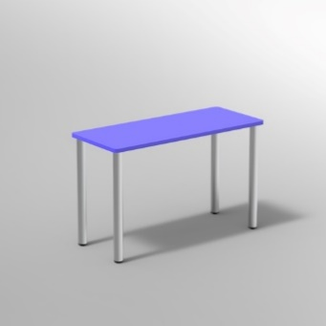 | 1136MN25 | TAVOLO STRUTT.FISSA PIANO CONGL.SP.25 BORDO MASSELLO PIANO COLORE BLU COBALTO, STRUTTURA METALLICA COLORE ALLUMINIO, GRADAZIONE 6 H.76CM, 4 PUNTI DI FISSAGGIO, CON GOMMINI STANDARD, TRAVERSE MM 40X20 | 130x65 | 187.00 | 0 | - €
 | 5171S28P6 | SEDIA SU SLITTA MODELLO ADRIA SCOCCA IN POLIPROPILENE GRADAZIONE 6^ - H.46 CM POLIPROPILENE COLORE BLU, STRUTTURA METALLICA COLORE ALLUMINIO | 0x0x46 | 154.00 | 0 | - €
 | 7132A1LR | TAVOLO PIEDE LEGNO D.60 CON CONTENITORE DIM. CM 160X71X76H FRONTALE COLORE BIANCO, STRUTTURA COLORE BIANCO, FONDO RETROFINITO BIANCO, PIANO COLORE BIANCO, RAGGIO PIANO 44MM | 160x71x76 | 864.00 | 0 | - €
 | 5174RPRP9 | SEDIA SU RUOTE ELEVABILE IN ALTEZZA MODELLO ADRIA SCOCCA IN POLIPROPILENE POLIPROPILENE COLORE BLU | 0x0 | 195.00 | 0 | - €
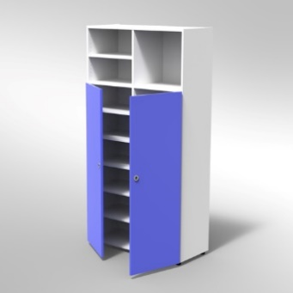 | 4059P | ARMADIO 2 ANTE 3 VANI A GIORNO PIEDI PLASTICA REGOLABILI FRONTALE COLORE BLU BALTICO, STRUTTURA COLORE BIANCO, FONDO STANDARD COL.STRUTTURA, RIPIANI COLORE BIANCO, 1 SERRATURA PER ANTA CON MANIGLIE A INCASSO | 104x44x200 | 633.00 | 0 | - €
 | 4170P | ARMADIO A 12 CASELLE PIEDI PLASTICA REGOLABILI STRUTTURA COLORE BIANCO, FONDO STANDARD COL.STRUTTURA, RIPIANI COLORE BIANCO | 104x44x100 | 414.00 | 0 | - €
 | 4170P | ARMADIO A 12 CASELLE PIEDI PLASTICA REGOLABILI STRUTTURA COLORE BIANCO, FONDO STANDARD COL.STRUTTURA, RIPIANI COLORE BLU | 104x44x100 | 517.00 | 0 | - €
 |  |  |  |  |  | - €
Azione 2 NEX GENERATION LABS – SCUOLA SECONDARIA – DISCIPLINE UMANISTICHE
Immagine esempio | Codice | Descrizione | Dimensioni | Prezzo unitario | Q.tà | Prezzo IVA esclusa
 | 7499C65BP | ARMADIO DIGITAL BOARD 65 TIPO A STRUTTURA IN MELAMINICO COLORE BIANCO, ANTINE COLORATE - INSTALLAZIONE MONITOR ESCLUSA | 148,9X8,7X89,7 242X32X202 | 2440.90 | 0 | - €
 | 7132A1LR | TAVOLO PIEDE LEGNO D.60 CON CONTENITORE DIM. CM 160X71X76H FRONTALE COLORE BIANCO, STRUTTURA COLORE BIANCO, FONDO RETROFINITO BIANCO, PIANO COLORE BIANCO, RAGGIO PIANO 44MM | 160x71x76 | 864.00 | 0 | - €
 | 5174RPRP9 | SEDIA SU RUOTE ELEVABILE IN ALTEZZA MODELLO ADRIA SCOCCA IN POLIPROPILENE POLIPROPILENE COLORE BLU | 0x0 | 195.00 | 0 | - €
 | 7135AR | TAVOLO LAVORO QUADRATO | 100x100x80 | 811.00 | 0 | - €
 | 1742KN25 | ARCO C/PIEDI DIA.60 IN ACCIAIO PIANO NOBILITATO SP.25 PIANO COLORE BLU BALTICO, GAMBE ACCIAIO COLORE ALLUMINIO, RAGGIO PIANO 44MM, GRADAZIONE 6 H.76CM, CON GOMMINI REGOLABILI | 126x61 | 245.30 | 0 | - €
 | 5030S22F6 | SEDIA SOVRAPPONIBILE SEDUTA E SPALLIERA PORTAZAINO IN FAGGIO TUBO D22 GRADAZIONE 6^ - H.76 CM_x000D_FAGGIO VERNICIATO NATURALE, STRUTTURA METALLICA COLORE ALLUMINIO |  | 53.00 | 0 | - €
 | 7650AR | MODULO TRIBUNETTA CON CUSCINI | 104x88x77 | 636.00 | 0 | - €
 | 4170P | ARMADIO A 12 CASELLE PIEDI PLASTICA REGOLABILI STRUTTURA COLORE BIANCO, FONDO STANDARD COL.STRUTTURA, RIPIANI COLORE BIANCO | 104x44x100 | 414.00 | 0 | - €
 | 4170P | ARMADIO A 12 CASELLE PIEDI PLASTICA REGOLABILI STRUTTURA COLORE BIANCO, FONDO STANDARD COL.STRUTTURA, RIPIANI COLORE BLU | 104x44x100 | 517.00 | 0 | - €
 | 4004P | ARMADIO A GIORNO 6 RIPIANI PIEDI PLASTICA REGOLABILI STRUTTURA COLORE BIANCO, FONDO STANDARD COL.STRUTTURA, RIPIANI COLORE BIANCO | 104x44x150 | 378.00 | 0 | - €
 | 4004P | ARMADIO A GIORNO 6 RIPIANI PIEDI PLASTICA REGOLABILI STRUTTURA COLORE BIANCO, FONDO STANDARD COL.STRUTTURA, RIPIANI COLORE BLU | 104x44x150 | 473.00 | 0 | - €
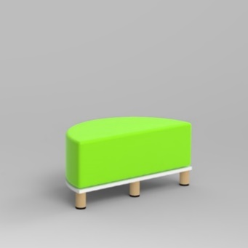 | 7713L | COMPOSIZIONE PER MORBIDO SEMICERCHIO CON PIEDI IN LEGNO CUSCINO COLORE VERDE MELA | 88x44x40 | 670.00 | 0 | - €
 |  |  |  |  |  | - €
Azione 2 NEX GENERATION LABS – SCUOLA SECONDARIA – LABORATORIO STEM BLU
Immagine esempio | Codice | Descrizione | Dimensioni | Prezzo unitario | Q.tà | Prezzo IVA esclusa
 | 7499C65BP | ARMADIO DIGITAL BOARD 65 TIPO A STRUTTURA IN MELAMINICO COLORE BIANCO, ANTINE COLORATE - INSTALLAZIONE MONITOR ESCLUSA | 148,9X8,7X89,7 242X32X202 | 2441.00 | 0 | - €
 | 7691AR | SCRIVINPIEDI | 50x60x120 | 471.00 | 0 | - €
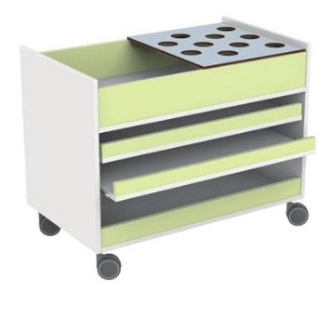 | 4384R | CARRELLO PORTACOLORI ATTREZZATO STRUTTURA COLORE BIANCO | 85x50x63 | 395.00 | 0 | - €
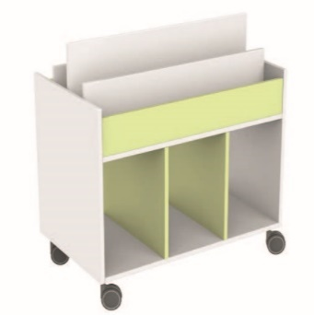 | 4210R | CARRELLO PORTALIBRI STRUTTURA COLORE BIANCO | 85x50x63 | 276.00 | 0 | - €
 |  | BANCONE COME DA IMMAGINE |  | 950.00 | 0 | - €
 | 1712KN25 | TAVOLO C/PIEDI DIA.60 IN ACCIAIO PIANO NOBILITATO SP.25 PIANO COLORE BLU BALTICO, GAMBE ACCIAIO COLORE ALLUMINIO, RAGGIO PIANO 2MM, GRADAZIONE 6 H.76CM, CON GOMMINI STANDARD | 130x130 | 297.00 | 0 | - €
 | 5030S22F6 | SEDIA SOVRAPPONIBILE SEDUTA E SPALLIERA PORTAZAINO IN FAGGIO TUBO D22 GRADAZIONE 6^ - H.76 CM_x000D_FAGGIO VERNICIATO NATURALE, STRUTTURA METALLICA COLORE ALLUMINIO |  | 53.00 | 0 | - €
 |  |  |  |  |  | - €
Azione 2 NEX GENERATION LABS – SCUOLA SECONDARIA – LABORATORIO STEM VERDE
Immagine esempio | Codice | Descrizione | Dimensioni | Prezzo unitario | Q.tà | Prezzo IVA esclusa
 | 7499C65BP | ARMADIO DIGITAL BOARD 65 TIPO A STRUTTURA IN MELAMINICO COLORE BIANCO, ANTINE COLORATE - INSTALLAZIONE MONITOR ESCLUSA | 148,9X8,7X89,7 242X32X202 | 2441.00 | 0 | - €
 |  | BANCONE COME DA IMMAGINE |  | 950.00 | 0 | - €
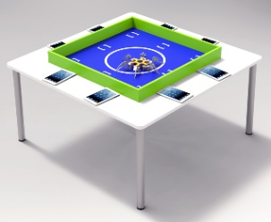 | 7150AAKR | TAVOLO PER COMPETIZIONI DI ROBOTICA EDUCATIVA CON 4 PIEDI IN ACCIAIO DIAM.60 MM | 150X150X82 | 660.00 | 0 | - €
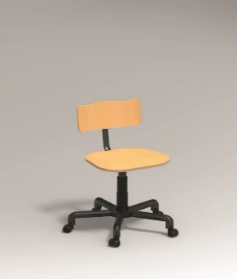 | 5088RPRF9 | SEDIA GIREVOLE BASE METAL CON RUOTE SEDILE E SPALLIERA IN FAGGIO FAGGIO VERNICIATO NATURALE, STRUTTURA METALLICA COLORE ALLUMINIO | 40x40 | 149.00 | 0 | - €
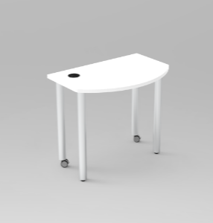 | 1752KN25 | TAVOLO SAGOMATO PIANO IN MELAMINICO SPESS.MM.25 BORDO ABS ANGOLI RAGGIO MM 44. PIEDI IN ACCIAIO DIAM. MM.60 VERNICIATO CON POLVERI EPOSSIDICHE. | 90X60X76H | 257.00 | 0 | - €
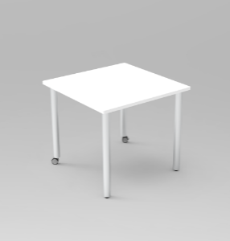 | 1713KN25 | TAVOLO QUADRATO PER COMPOSIZIONE PIANO IN MELAMINICO SPESS.MM.25 BORDO ABS ANGOLI RAGGIO MM 2. PIEDI IN ACCIAIO DIAM. MM.60 VERNICIATO CON POLVERI EPOSSIDICHE. | 90X90X76H | 221.00 | 0 | - €
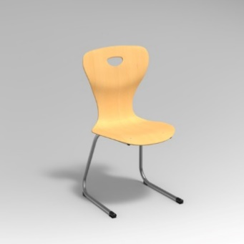 | 5192S28F6 | SEDIA SU SLITTA SCOCCA IN MULTISTRATO DI FAGGIO GRADAZIONE 6^ - H.46 CM FAGGIO VERNICIATO NATURALE, STRUTTURA METALLICA COLORE ALLUMINIO | 0x0x46 | 202.00 | 0 | - €
 | 7690A15 | PANNELLO A PARETE PER MODULI TRIBUNETTE H CM 150 | 104x2x150 | 190.00 | 0 | - €
 |  |  |  |  |  | - €
Azione 1 NEXT GENERATION CLASSROOM – SCUOLA SECONDARIA - CLASSE DI ITALIANO
Immagine esempio | Codice | Descrizione | Dimensioni | Prezzo unitario | Q.tà | Prezzo IVA esclusa
 | 7499C65BP | ARMADIO DIGITAL BOARD 65 TIPO A STRUTTURA IN MELAMINICO COLORE BIANCO, ANTINE COLORATE - INSTALLAZIONE MONITOR ESCLUSA | 148,9X8,7X89,7 242X32X202 | 2441.00 | 0 | - €
 | 7135AR | TAVOLO LAVORO QUADRATO | 100x100x80 | 811.00 | 0 | - €
 | 7132A1LR | TAVOLO PIEDE LEGNO D.60 CON CONTENITORE DIM. CM 160X71X76H FRONTALE COLORE BIANCO, STRUTTURA COLORE BIANCO, FONDO RETROFINITO BIANCO, PIANO COLORE BIANCO, RAGGIO PIANO 44MM | 160x71x76 | 864.00 | 0 | - €
 | 5174RPRP9 | SEDIA SU RUOTE ELEVABILE IN ALTEZZA MODELLO ADRIA SCOCCA IN POLIPROPILENE POLIPROPILENE COLORE BLU | 0x0 | 195.00 | 0 | - €
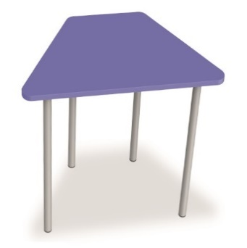 | 1705KN25 | TRAPEZIO C/PIEDI DIA.60 IN ACCIAIO PIANO NOBILITATO SP.25 PIANO COLORE BLU BALTICO, GAMBE ACCIAIO COLORE ALLUMINIO, RAGGIO PIANO 44MM, GRADAZIONE 6 H.76CM, CON GOMMINI REGOLABILI | 130x61 | 263.00 | 0 | - €
 | 1709KN25 | TRAPEZIO C/PIEDI DIA.60 IN ACCIAIO PIANO NOBILITATO SP.25 PIANO COLORE BLU BALTICO, GAMBE ACCIAIO COLORE ALLUMINIO, RAGGIO PIANO 44MM, GRADAZIONE 6 H.76CM, CON GOMMINI REGOLABILI | 160x69 | 308.00 | 0 | - €
 | 5030S22F6 | SEDIA SOVRAPPONIBILE SEDUTA E SPALLIERA PORTAZAINO IN FAGGIO TUBO D22 GRADAZIONE 6^ - H.76 CM_x000D_FAGGIO VERNICIATO NATURALE, STRUTTURA METALLICA COLORE ALLUMINIO |  | 53.00 | 0 | - €
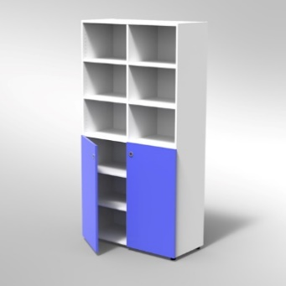 | 4069P | ARMADIO 2 ANTE INF. 2 RIPIANI REG. PER VANO PIEDI PLASTICA REGOLABILI FRONTALE COLORE BLU BALTICO, STRUTTURA COLORE BIANCO, FONDO STANDARD COL.STRUTTURA, RIPIANI COLORE BIANCO, 1 serratura per anta con maniglie a incasso | 104x46x200 | 717.00 | 0 | - €
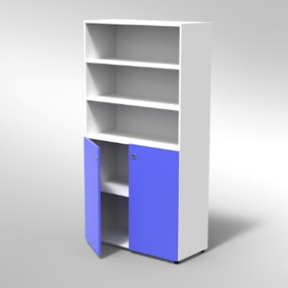 | 4074P | ARMADIO 3 VANI E 2 ANTINE BASSE PIEDI PLASTICA REGOLABILI FRONTALE COLORE BLU BALTICO, STRUTTURA COLORE BIANCO, FONDO STANDARD COL.STRUTTURA, RIPIANI COLORE BIANCO, 1 serratura per anta con maniglie a incasso | 104x46x200 | 612.00 | 0 | - €
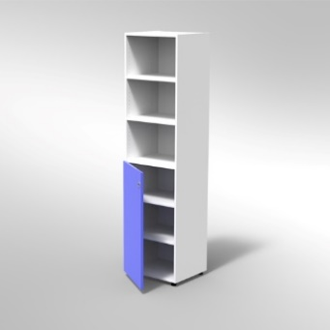 | 4077P | COLONNA 1 ANTA MEDIA 3 VANI A GIORNO PIEDI PLASTICA REGOLABILI FRONTALE COLORE BLU BALTICO, STRUTTURA COLORE BIANCO, FONDO STANDARD COL.STRUTTURA, RIPIANI COLORE BIANCO | 53x46x200 | 457.00 | 0 | - €
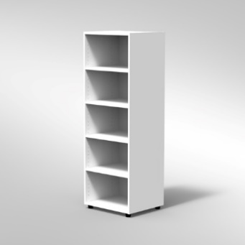 | 4035P | COLONNA A GIORNO 4 RIPIANI PIEDI PLASTICA REGOLABILI STRUTTURA COLORE BIANCO, FONDO STANDARD COL.STRUTTURA, RIPIANI COLORE BIANCO | 53x46x150 | 206.00 | 0 | - €
 | 4035P | COLONNA A GIORNO 4 RIPIANI PIEDI PLASTICA REGOLABILI STRUTTURA COLORE BIANCO, FONDO STANDARD COL.STRUTTURA, RIPIANI COLORE blu | 53x46x150 | 257.00 | 0 | - €
 |  |  |  |  |  | - €
Azione 1 NEXT GENERATION CLASSROOM – SCUOLA SECONDARIA - CLASSE DI MATEMATICA
Immagine esempio | Codice | Descrizione | Dimensioni | Prezzo unitario | Q.tà | Prezzo IVA esclusa
 | 7499C65BP | ARMADIO DIGITAL BOARD 65 TIPO A STRUTTURA IN MELAMINICO COLORE BIANCO, ANTINE COLORATE - INSTALLAZIONE MONITOR ESCLUSA | 148,9X8,7X89,7 242X32X202 | 2441.00 | 0 | - €
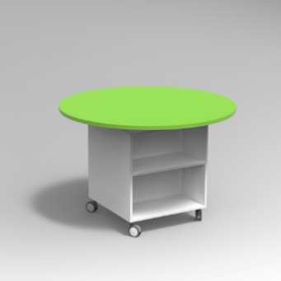 | 7145AR | TAVOLO LAVORO CIRCOLARE | 100x0x80 | 811.00 | 0 | - €
 | 7132A1LR | TAVOLO PIEDE LEGNO D.60 CON CONTENITORE DIM. CM 160X71X76H FRONTALE COLORE BIANCO, STRUTTURA COLORE BIANCO, FONDO RETROFINITO BIANCO, PIANO COLORE BIANCO, RAGGIO PIANO 44MM | 160x71x76 | 864.00 | 0 | - €
 | 5174RPRP9 | SEDIA SU RUOTE ELEVABILE IN ALTEZZA MODELLO ADRIA SCOCCA IN POLIPROPILENE POLIPROPILENE COLORE BLU | 0x0 | 195.00 | 0 | - €
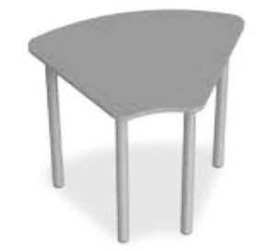 | 1755MN25 | MEZZO ARCO C/PIEDI DIA.60 IN ACCIAIO PIANO NOBILITATO SP.25 PIANO COLORE BLU BALTICO, GAMBE ACCIAIO COLORE ALLUMINIO, RAGGIO PIANO 44MM, GRADAZIONE 6 H.76CM | 72x52 | 163.00 | 0 | - €
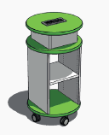 | 4269AN25 | MODULO CENTRALE TONDO SU RUOTE C/MODULO CENTRALE ALIMENTATO PER COMPOSIZIONE AD ISOLA PIANO NOB. 25MM - MODULO PRESE 2x SCHUCKO + 6x USB APPLICATO SUL PIANO SUPERIORE |  | 541.00 | 0 | - €
 | 9080AA20 | SUPERFICIE DI SCRITTURA ARDESIANTE DIM. 200X100 | 0x200x100 | 352.00 | 0 | - €
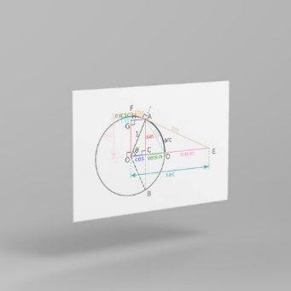 | 9080BA20 | SUPERFICIE DI SCRITTURA BIANCA DIM. 200X100 | 0x200x100 | 352.00 |  | - €
 |  |  |  |  |  | - €
Azione 2 NEXT GENERATION LABS – SCUOLA SUPERIORE - DISCIPLINE DI LINGUE
Immagine esempio | Codice | Descrizione | Dimensioni | Prezzo unitario | Q.tà | Prezzo IVA esclusa
BLOCCO SINGOLO ESCLUSO PRODOTTI TECNOLOGICI |  |  |  | 500.00 | 0 | - €
 | 5171S28P6 | SEDIA SU SLITTA MODELLO ADRIA SCOCCA IN POLIPROPILENE GRADAZIONE 6^ - H.46 CM POLIPROPILENE COLORE BLU, STRUTTURA METALLICA COLORE ALLUMINIO | 0x0x46 | 154.00 | 0 | - €
 | 7499C65BP | ARMADIO DIGITAL BOARD 65 TIPO A STRUTTURA IN MELAMINICO COLORE BIANCO, ANTINE COLORATE - INSTALLAZIONE MONITOR ESCLUSA | 148,9X8,7X89,7 242X32X202 | 2441.00 | 0 | - €
 | 7132A1LR | TAVOLO PIEDE LEGNO D.60 CON CONTENITORE DIM. CM 160X71X76H FRONTALE COLORE BIANCO, STRUTTURA COLORE BIANCO, FONDO RETROFINITO BIANCO, PIANO COLORE BIANCO, RAGGIO PIANO 44MM | 160x71x76 | 864.00 | 0 | - €
 | 5174RPRP9 | SEDIA SU RUOTE ELEVABILE IN ALTEZZA MODELLO ADRIA SCOCCA IN POLIPROPILENE POLIPROPILENE COLORE BLU | 0x0 | 195.00 | 0 | - €
 |  |  |  |  |  | - €
Azione 2 NEXT GENERATION LABS – SCUOLA SUPERIORE - LABORATORIO DI INFORMATICA
Immagine esempio | Codice | Descrizione | Dimensioni | Prezzo unitario | Q.tà | Prezzo IVA esclusa
 | 7499C65BP | ARMADIO DIGITAL BOARD 65 TIPO A STRUTTURA IN MELAMINICO COLORE BIANCO, ANTINE COLORATE - INSTALLAZIONE MONITOR ESCLUSA | 148,9X8,7X89,7 242X32X202 | 2441.00 | 0 | - €
 | 7132A1LR | TAVOLO PIEDE LEGNO D.60 CON CONTENITORE DIM. CM 160X71X76H FRONTALE COLORE BIANCO, STRUTTURA COLORE BIANCO, FONDO RETROFINITO BIANCO, PIANO COLORE BIANCO, RAGGIO PIANO 44MM | 160x71x76 | 864.00 | 0 | - €
 | 5174RPRP9 | SEDIA SU RUOTE ELEVABILE IN ALTEZZA MODELLO ADRIA SCOCCA IN POLIPROPILENE POLIPROPILENE COLORE BLU | 0x0 | 195.00 | 0 | - €
 | 1741MN25 | TRAPEZIO STRUTT.FISSA PIANO NOBILITATO SP.25 PIANO COLORE BIANCO, STRUTTURA METALLICA COLORE ALLUMINIO, RAGGIO PIANO 44MM, GRADAZIONE 4 H.64CM, 4 PUNTI DI FISSAGGIO, CON GOMMINI REGOLABILI, TRAVERSE MM 40X20 | 85x52 | 165.00 | 0 | - €
 | 4249AN25 | MODULO CENTRALE ESAGONALE SU RUOTE C/MODULO CENTRALE ALIMENTATO PER COMPOSIZIONE AD ISOLA PIANO NOB. 25MM - MODULO PRESE 2x SCHUCKO + 6x USB APPLICATO SUL PIANO SUPERIORE |  | 541.00 | 0 | - €
 | 5171S28P6 | SEDIA SU SLITTA MODELLO ADRIA SCOCCA IN POLIPROPILENE GRADAZIONE 6^ - H.46 CM POLIPROPILENE COLORE BLU, STRUTTURA METALLICA COLORE ALLUMINIO | 0x0x46 | 154.00 | 0 | - €
 |  |  |  |  |  | - €

